상품제안서
25절 노트[고급형/중철/독판] | 상품코드: S04113

 |  |  |  |  |  |  | 02-713-8555 | www.synergygift.co.kr
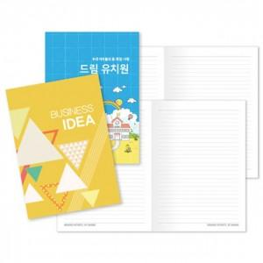

【상세/제작정보】 | <p><span style="font-size: 14pt;">※&nbsp;</span><span style="font-size: 14pt;">인쇄 기본 : 표지 1(앞면)+4(뒷면) 칼라인쇄 / 내지 양면 먹1도 인쇄</span></p>

【인쇄/포장옵션】 | 표지 풀컬러+내지 먹1도 / OPP(비닐)

【공급단가】 | 수량 | 1,000~ | 3,000~ | 10,000~ | 30,000~ | 50,000~
*VAT별도 | 단가 | 620원 | 505원 | 395원 | 342원 | 314원

【상품 URL】 | https://www.synergygift.co.kr:443/src/goods_detail.php?gdno=5343

